ECF10MD2EW
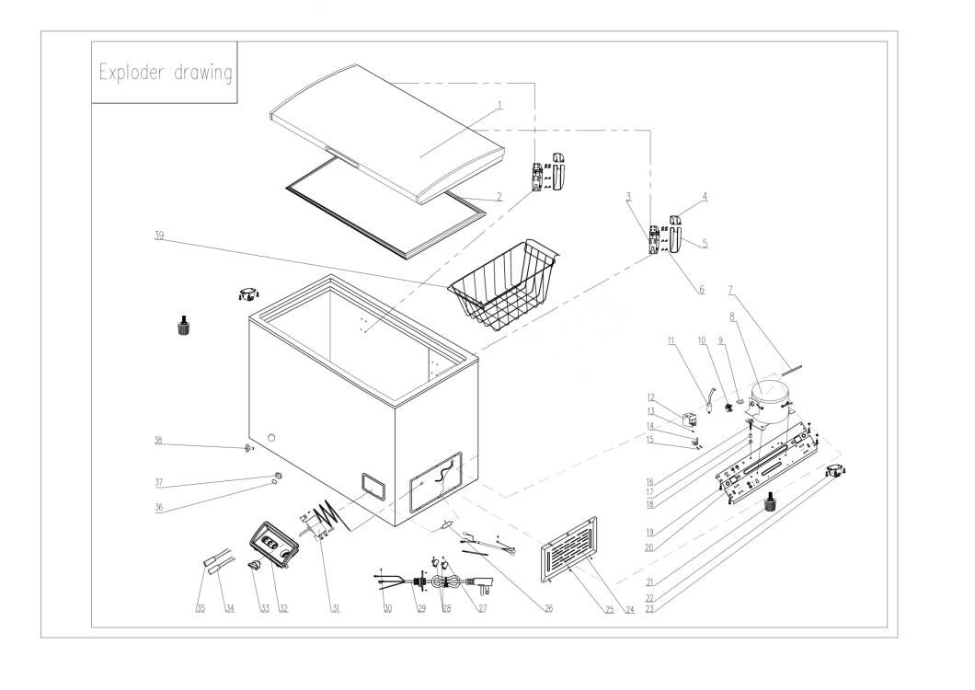

Supplier PN | Drawing ID | Description in English | Qty Per Unit
3.11.05.02.01.0005 | BD282JU-01 | Door | 1
1.05.35.02.043 | BD282JU-02 | Gasket (ROHS) | 1
1.05.06.07.012 | BD282JU-03 | Door Hinge (ROHS) | 2
1.02.15.01.001 | BD282JU-04 | Upper Hinge Cover (white) | 2
 | BD282JU-05 | Bottom Hinge Cover(white) | 2
1.05.03.03.013 | BD282JU-06 | Tapping Screw | 16
3.5.3.05.016 | BD282JU-07 | Refrigerant Tube | 1
1.03.01.01.682 | BD282JU-08 | Compressor | 1
1.03.01.01.515F | BD282JU-09 | OLP | 1
1.03.01.01.515C | BD282JU-10 | Capacitor | 1
1.03.01.01.515PTC | BD282JU-11 | PTC | 1
1.03.01.01.515G | BD282JU-12 | Cover | 1
1.03.01.01.515K | BD282JU-13 | Fixed Screw | 1
1.03.01.01.515L | BD282JU-14 | Clamp | 1
1.03.01.01.515M | BD282JU-15 | Clamp Screw | 2
1.03.01.01.515D | BD282JU-16 | Compressor Screw | 4
1.03.01.01.515A | BD282JU-17 | Sleeve | 4
1.03.01.01.515B | BD282JU-18 | Rubber Washer | 4
1.05.03.03.027 | BD282JU-19 | Tapping Screw | 4
3.5.2.01.0077 | BD282JU-20 | Compressor baseplate | 1
1.02.08.04.004 | BD282JU-21 | Leveling Legs | 2
3.5.2.01.0503 | BD282JU-22 | Roller | 2
1.05.03.03.001 | BD282JU-23 | Screw | 4
3.5.2.01.1499 | BD282JU-24 | Compressor Cover | 1
1.05.03.04.012 | BD282JU-25 | Triangle Locked Screw | 3
1.03.30.03.034 | BD282JU-26 | Filter | 1
1.05.03.02.006 | BD282JU-27 | Flat Tapping Screw | 4
1.02.09.03.032 | BD282JU-28 | Clamp | 2
1.01.01.01.971R | BD282JU-29 | Power Cord | 1
1.05.01.01.019R | BD282JU-30 | Screw M4×8 (galvanized) | 2
1.03.02.01.206 | BD282JU-31 | Thermostat | 1
1.02.15.04.060 | BD282JU-32 | Inserted thermostat panel (White) | 1
1.02.15.06.048 | BD282JU-33 | Inserted Thermostat Knob (White) | 1
1.01.03.01.081R | BD282JU-34 | Indicator Light (Blue) | 1
1.01.03.01.089R | BD282JU-35 | Green Indicator Light Assy | 1
1.04.12.03.061 | BD282JU-36 | Drain Plug Washer (Rubber) | 1
1.04.12.03.107 | BD282JU-37 | Drain Plug A- | 1
1.02.07.02.084 | BD282JU-38 | Drain Hole Stopper- （Big） | 1
1.05.08.10.084 | BD282JU-39 | Basket | 1

